方案
成语仙侠决
一、概述 | 蓝色为美术同学注意事项
玩法简介： | 玩家消耗体力进入关卡，通过单机和多人对战玩法获得铜币，解锁人物和宠物
 | 玩家可以通过铜币解锁人物和宠物，支持更换
 | 有排行榜功能

基本设定：
 | 1.游戏类型 |  | 放置类
 | 2.屏幕设定 |  | 竖版游戏 750*1334 |  |  | 需要支持各种分屏率 |  |  | e.g.全名屏等
 | 3.自适应终端 |  | 普通16:9机型，另外兼容所有全面屏手机 |  |  |  | 小程序
 | 4.数值设定 |  | 获得 | 比分
 |  |  |  | 体力
 |  |  |  | 铜币
 |  |  |  | 人物
 |  |  |  | 宠物
 |  |  | 消耗 | 铜币
 |  |  |  | 体力

 | 5.面板设定 |  | 一级面板 | 游戏大厅
 |  |  | 二级面板 | 邮箱 | 常见问题 | 排行榜 | 免费体力 | 免费铜币 | 游戏设置 | 转盘 | 华山论剑 | 裳帛轩 | 个人中心
 |  |  | 三级面板 | 结算页面，匹配页面，多人对战页面，聊天窗口

 | 6.主页面 |  | 需要显示如下 | 铜币数量 | 人物 | 排行榜 | 转盘 | 点击需要可以跳转到相应页面
 |  |  |  | 体力数量 | 宠物 | 免费体力 | 华山论剑
 |  |  |  | 邮箱 | 开始答题 | 免费铜币 | 裳帛轩
 |  |  |  | 常见问题 | 游戏名称 | 游戏设置 | 个人中心

 | 7.玩法介绍
 |  |  | 一共5种模式，关卡性玩法，按照配置显示其他模式玩法，需要消耗体力，获得比分和铜币
 |  |  | 基础玩法：页面上方显示成语，扣掉一些字，将成语填满即可过关
 |  |  | 玩法1：在基础玩法的玩法上增加一个限制，需要玩家按照程序给出的顺序进行补充成语，不可跳框，填满所有成语即可过关
 |  |  | 玩法2：某些成语字上方显示遮挡物，玩家填写成功一个成语，该成语上方的遮挡物消失，填满所有成语即可过关
 |  |  | 玩法3：只显示成语的位置，需要玩家自己全部填写，填满所有成语即可过关
 |  |  | 玩法4：指定成语的开头文字，玩家答题剩下缺失的文字，填满所有成语即可过关
 |  |  | 点击【开始游戏】按钮消耗体力进入游戏
 |  |  | 体力足够成功进入游戏，体力不足点击【开始游戏】提示体力不足
 |  |  | 体力一共10点，每10分钟恢复一点，玩家通过其他途径获得的体力允许超过10点
 |  |  | e.g.玩家现在有10点体力，通过做任务获得了1点，那么允许超过10点，总共11点体力
 |  |  | 游戏上方显示游戏关卡数量，中间显示游戏玩法，下方显示成语的文字
 |  |  | 首关使用基础玩法，其他玩法在5关以后随机显示
 |  |  | 难度玩法随机给铜币，铜币范围为50~88
 |  |  | 关卡不限制时间，填满即通关，显示结算页面
 |  |  | 基础关卡通关可获得1点积分，玩法1通关可获得2点积分，玩法2通关可获得4点积分，玩法3通关可获得8点积分，玩法4通关可获得10点积分
 |  |  | 积分为排行榜积分依据
 |  |  | 单机玩法所有关卡为基础玩法，难度玩法不算正常关卡数量，难度关卡可以跳过
 |  |  | 单机玩法的困难关卡数量需要可以控制，在几关中间显示哪几个难度玩法
 |  |  | 单机玩法增加提示卡
 |  |  | 点击提示卡，自动补足玩家当前选择框的成语字
 |  |  | 提示卡剩余数量不为0时，点击使用，使用成功
 |  |  | 提示卡剩余数量为0时，点击使用，需分享好友或群，观看广告才能获得
 |  |  | 提示卡为0时分享机制：点击提示卡，可以分享好友或群，当天每三次分享好友需要观看一次广告
 |  |  | 分享好友和群需要识别是否为同一个群，同一个群的话不可获得提示卡
 |  |  | 提示卡每局只允许只用三次

 | 8.华山论剑 |  | 点击【华山论剑】按钮显示华山论剑页面
 |  |  | 游戏分为两种组队方式，世界匹配混战玩法和好友组队匹配
 |  |  | 世界匹配有4人，6人和8人玩法
 |  |  | 好友匹配有2V2和3V3玩法
 |  |  | 世界匹配为混战玩法，好友匹配为组队玩法
 |  |  | 玩家选择玩法进入匹配页面，人物到齐后进入对局
 |  |  | 需要消耗体力，体力不足时无法进入对局
 |  |  | 玩家在被邀请或创建房间时需要扣除入场铜币，铜币不足则无法创建或进入房间
 |  |  | 世界匹配玩法，玩家不能选择对局玩家，有取消按钮，点击可退出匹配页面
 |  |  | 好友和世界匹配页面的倒计时都是30秒，30秒倒计时结束后解散该房间
 |  |  | 世界匹配页面，未进入对局玩家位置，需要显示一个类似刷新的按钮，玩家进入房间后显示玩家人物
 |  |  | 世界匹配游戏右下角需要显示邀请按钮，点击玩家可以分享至微信，其他玩家点击链接可以进入房间
 |  |  | 世界房间和好友房间邀请新手玩家，新手玩家进入游戏自动赠送100铜币，角色默认显示男
 |  |  | 好友匹配页面，创建房间玩家默认显示在左上侧，未进入房间位置，显示邀请好友按钮，点击后显示邀请好友弹窗
 |  |  | 邀请好友弹窗中显示所有在线玩家，选择好友后点击邀请，被邀请的游戏玩家需要显示被邀请弹窗，玩家可以选择接受或者不接受
 |  |  | 邀请好友弹窗的邀请游戏好友右侧需要显示微信好友邀请按钮，点击可以微信分享给微信好友，好友点击链接即可进入房间
 |  |  | 若游戏好友和微信好友点击进入房间时，房间已解散或开局，则系统文字提示房间已解散，自动跳转回首页
 |  |  | 在多人对战中的玩家不可弹出被邀请弹窗
 |  |  | 在匹配页面中人物需要有人物的动态动作
 |  |  | 好友和世界匹配页面下方需要显示取消按钮，点击可退出该房间
 |  |  | 进入对局玩家头像显示成一圈，上方显示倒计时，中间显示题目
 |  |  | 进入对局玩家头像默认显示在最下方，旁边显示聊天按钮
 |  |  | 点击聊天显示聊天窗口，支持自定义发送文字和系统文字发送
 |  |  | 聊天对话显示在玩家头像上方
 |  |  | 玩法规则介绍：页面中间显示一个成语，随机位置挖空一个字，玩家需要在限定时间内将提供选项的正确文字填写才能通关
 |  |  | 初始难度 | 显示两个近义字或同音字，显示15秒，所有玩家答题完成及时倒计时没有结束也可进入下一关，
 |  |  | 中级难度 | 显示三个近义字或同音字，显示10秒，所有玩家答题完成及时倒计时没有结束也可进入下一关，
 |  |  | 高级难度 | 显示五个近义字或同音字，显示8秒，所有玩家答题完成及时倒计时没有结束也可进入下一关，
 |  |  | 地狱难度 | 显示十个近义字或同音字，显示3秒，所有玩家答题完成及时倒计时没有结束也可进入下一关，
 |  |  | 每10关需要增加一次难度
 |  |  | 玩家中途退出，答错题，超时，皆算通关失败 |  |  |  | 玩家可以选择继续观战或者退出房间 |  |  |  | 退出房间显示结算页面
 |  |  | 玩家退出房间后，其他玩家的显示位置不需要改变
 |  |  | 复活卡：每个玩家在每个房间只能使用一次，死亡时自动使用
 |  |  | 玩家没有复活卡时，进入房间需提示：提示卡不足，是否仍要进入房间
 |  |  | 混战玩法结算机制 |  | 当房间内还剩下一名玩家时，该名玩家获胜，显示结算页面
 |  |  |  |  | 玩家触发失败条件后，可以选择继续观战，也可以选择退出该房间
 |  |  |  |  | 混战奖励玩家退出房间即可结算奖励 |  |  |  | 混战玩法名次按照玩家失败顺序来确定
 |  |  |  |  | 玩家观看视频，奖励可翻倍，扣除的铜币可减半
 |  |  | 好友匹配玩法机制 |  | 好友匹配对局是组队玩法，有2V2和3V3玩法
 |  |  |  |  | 玩家组队进入对局，以最终队伍剩余人数最多的队伍获胜
 |  |  |  |  | ABCD四个玩家进行好友匹配，AB一组，CD一组，A玩家死亡，但如果 CD死亡，则AB玩家获胜
 |  |  |  |  | 结算时观看广告的玩家奖励翻倍，惩罚减半
 |  |  |  |  | A玩家观战，未退出房间，在结算的时候，观看了视频，奖励翻倍，若退出房间，在房间解散后自动发放奖励给A玩家，邮箱需有提示
 |  |  | 好友结算奖惩制度
 |  |  | 2V2 | 入场费 | 积分 | 铜币 | 3V3 | 入场费 | 积分 | 铜币
 |  |  | 1.1 | 1体10铜 | 10 | 20 | 1.1 | 1体10铜 | 10 | 20
 |  |  | 1.2 | 1体10铜 | 10 | 20 | 1.2 | 1体10铜 | 10 | 20
 |  |  | 2.1 | 1体10铜 |  |  | 1.3 | 1体10铜 | 10 | 20
 |  |  | 2.2 | 1体10铜 |  |  | 2.1 | 1体10铜
 |  |  |  |  |  |  | 2.2 | 1体10铜
 |  |  |  |  |  |  | 2.3 | 1体10铜
 |  |  | 多人结算奖惩制度
 |  |  | 4人玩法 | 入场费 |  |  | 6人玩法 | 入场费 | 积分 | 铜币 | 8人玩法 | 入场费 | 积分 | 铜币
 |  |  | 玩家1 | 1体10铜 | 10 | 40 | 玩家1 | 1体10铜 | 15 | 40 | 玩家1 | 1体10铜 | 20 | 40
 |  |  | 玩家2 | 1体10铜 |  |  | 玩家2 | 1体10铜 | 10 | 20 | 玩家2 | 1体10铜 | 15 | 25
 |  |  | 玩家3 | 1体10铜 |  |  | 玩家3 | 1体10铜 |  |  | 玩家3 | 1体10铜 | 10 | 15
 |  |  | 玩家4 | 1体10铜 |  |  | 玩家4 | 1体10铜 |  |  | 玩家4 | 1体10铜
 |  |  |  |  |  |  | 玩家5 | 1体10铜 |  |  | 玩家5 | 1体10铜
 |  |  |  |  |  |  | 玩家6 | 1体10铜 |  |  | 玩家6 | 1体10铜
 |  |  |  |  |  |  |  |  |  |  | 玩家7 | 1体10铜
 |  |  |  |  |  |  |  |  |  |  | 玩家8 | 1体10铜

 | 9.裳帛轩 |  | 点击【裳帛轩】按钮弹出裳帛轩页面
 |  |  | 页面中间显示人物和宠物
 |  |  | 右侧显示【人物】和【宠物】按钮
 |  |  | 按钮下方需要留出类似图标的广告位，玩家点击可以观看广告 |  |  |  |  |  | 图标下方需要显示（1/10天）类似字样
 |  |  | 规则：玩家选中当前服装或者宠物，连续多少天观看广告可以获得该奖励
 |  |  | 点击【人物】按钮显示下拉框
 |  |  | 人物下拉框中显示所有人物
 |  |  | 点击人物可预览人物，页面中间人物需要更换至玩家选择的人物
 |  |  | 玩家进入游戏，系统自动赠送一个玩家选择性别的默认形象，其他人物需要购买
 |  |  | 铜币足够时，成功购买人物，扣除相应铜币
 |  |  | 铜币不足时，系统提示“购买失败，铜币不足”
 |  |  | 商城中显示所有男女的所有服装，玩家不管什么性别都可以购买
 |  |  | 但是玩家只能使用性别对应的人物，性别不对应时，系统文字提示“该服装无法穿戴”
 |  |  | 已购买人物左上角需要有个已购买标识，当前使用人物，人物图标有个半透明的遮罩 |  |  |  |  |  |  |  | 选中人物也需要有
 |  |  | 点击【宠物】按钮显示下拉框
 |  |  | 系统不赠送宠物，所有宠物需要玩家使用铜币购买才能解锁 |  |  |  |  |  | 所有人物和宠物没有实际意义，仅限UI方面的展示
 |  |  | 宠物下拉框中显示所有宠物
 |  |  | 点击宠物可预览宠物，页面中间宠物需要更换至玩家选择的宠物
 |  |  | 铜币足够时，成功购买宠物，扣除相应铜币
 |  |  | 铜币不足时，系统提示“购买失败，铜币不足”
 |  |  | 购买人物和宠物所用的货币为铜币
 |  |  | 在改页面购买或更换人物和宠物，其他页面需要有联动变化
 |  | 男/女服装 | 1 | 2 | 3 | 4 | 5 | 6 | 7 | 8 | 9 | 10 | 宠物1 | 宠物2 | 宠物3
 |  |  | 默认形象 | 100 | 180 | 240 | 333 | 535 | 666 | 800 | 1000 | 10000 | 300 | 1000 | 3000

 | 10.转盘 |  | 点击【转盘】按钮弹出转盘页面
 |  |  | 每天有三次免费的转盘机会
 |  |  | 转盘中心显示抽奖按钮，需要显示当前的抽奖剩余次数
 |  |  | 当前有抽奖次数时，点击抽奖按钮，转盘转动，2~3秒停止，最终停止的地方即为获得奖品
 |  |  | 抽奖次数用光时，抽奖按钮置灰不可点击
 |  |  | 获得奖励通过几率控制
 |  |  | 体力*1 | 谢谢参与 | 铜币*10 | 复活卡*1 | 体力*2 | 复活卡*2 | 体力*5 | 提示卡*3
 |  |  | 20 | 20 | 20 | 5 | 10 | 1 | 15 | 9 | 100

 | 11.个人中心 |  | 点击【个人中心】按钮弹出个人中心页面
 |  |  | 显示三个标签页：基本信息，我的装备，好友
 |  |  | 进入个人中心默认显示【基本信息】页签
 |  |  | 【基本信息】页签需要显示玩家头像和昵称，性别，铜币，体力和成绩记录 |  |  |  |  |  |  | 新加复活卡和提示卡的数量
 |  |  | 性别需要可以切换，切换后大厅和多人对战中需要有联动反应
 |  |  | 点击【海报】按钮，可以生成海报
 |  |  | 海报需要显示内容，玩家昵称，头像，当前人物和宠物形象，以及成绩
 |  |  | 【我的装备】页签显示玩家获得的所有装备和宠物
 |  |  | 当前携带的需要显示携带角标
 |  |  | 服装不需要区分男女，只要获得就都显示
 |  |  | 点击其他服装，当前穿戴服装需要切换至玩家选择服装
 |  |  | 如玩家选择服装不符合当前性别，则系统文字提示“当前套装无法穿戴”，三秒消失即可
 |  |  | 【好友】页签显示玩家在游戏中所有好友
 |  |  | 需要显示好友的昵称以及头像，以及是否在线
 |  |  | 排列顺序按照玩家昵称拼音首字母排列

 | 12.免费体力 |  | 点击【免费体力】按钮弹出免费体力页面
 |  |  | 玩家通过完成任务可以获得体力
 |  |  | 未做过的人物显示【去完成】按钮，点击需要可以跳转任务
 |  |  | 任务完成显示【已领取】按钮，点击可以获取奖励
 |  |  | 任务奖励已领取后显示【已完成】按钮，需置灰不可再次点击
 |  |  | 每日签到 | 1体力
 |  |  | 分享给好友（0/10） | 1体力
 |  |  | 试玩XX游戏 | 1体力
 |  |  | 客服对话的体力 | 1体力
 |  |  | 成功购买宠物 | 1体力
 |  |  | 成功购买人物 | 1体力
 |  |  | 闯入排行榜100名 | 10体力 | 每天只可以获得一次

 | 13.免费铜币 |  | 点击【免费铜币】按钮弹出免费铜币页面
 |  |  | 页面中描述铜币获得路径，点击可以跳转至相应页面
 |  |  | 单人通过难度玩法 | 跳转至首页
 |  |  | PK场胜利赢铜币 | 跳转至华山论剑的选择玩法页面
 |  |  | 试玩游戏
 |  |  | 转盘抽奖 | 跳转至转盘页面

 | 14.邮箱 |  | 点击【邮箱】按钮弹出邮箱页面
 |  |  | 邮箱中有未读消息时，邮箱按钮需要有闪烁或者红点提示
 |  |  | 邮箱中需要显示信息 |  | 玩家的铜币流水 |  | 包括获得和花费 |  | 您在XX关获得了XX铜币 |  |  | 您使用XX铜币购买了XX |  |  | 您在多人对战中输掉/赢回了XX铜币
 |  |  |  |  | 玩家的添加好友信息 |  | 您添加了XX为游戏好友，快来一起对战吧 |  |  |  |  | XX添加了您为好友，快来一起对战吧
 |  |  |  |  | 玩家的积分获得 |  | 您在XX关获得了XX积分，快去排行榜查看排名吧
 |  |  | 铜币流水的消耗包括购买宠物和人物，还有对战消耗

 | 15.排行榜 |  | 点击【排行榜】按钮弹出排行榜页面
 |  |  | 显3个页签：世界，好友，个人排行榜 |  |  |  | 好友排行榜为游戏好友的数据
 |  |  | 每页页面显示如下 |  | 玩家名次
 |  |  |  |  | 玩家头像
 |  |  |  |  | 玩家名称
 |  |  |  |  | 玩家成绩 | 看UI表现是否还可以添加关卡数量
 |  |  | 排行榜只显示前100名玩家 |  |  | 翻页查看
 |  |  | 每个排行页面下方需要能显示自己排名
 |  |  | 排行榜中只显示玩家的最佳成绩
 |  |  | 清数据规则 | 世界和个人排行榜永不清空，个人排行榜每周一0点清
 |  |  | UI表现如果能放下关卡的话，个人排行榜数据不需要清除关卡数量

 | 16.其他 |  | 游戏需要支持授权登陆，微信分享

 | 17.游戏设置 |  | 点击【设置】按钮弹出设置弹窗
 |  |  | 显示背景音乐和音效按钮
 |  |  | 点亮状态有背景音乐，关闭为置灰
 |  |  | 点击关闭按钮弹窗关闭

 | 18.客服 |  | 首页添加下方添加客服按钮，点击可跳转至相应页面

 | 10.广告 |  | 1.首页体力和铜币增加+号按钮，点击观看视频广告可以获得铜币和体力，体力每次获得一点，铜币每次获得10 |  |  |  |  |  |  |  |  |  | 广告位增加
 |  |  | 2.首页增加广告入口，显示为图标表现，点击可以试玩其他游戏
 |  |  | 3.转盘：每天三次免费机会用完之后，再次抽奖需要观看广告
 |  |  | 4.单机游戏：观看视频，铜币翻倍
 |  |  | 5.多人对战：赢者观看视频奖励翻倍，输者奖励减半
 |  |  | 6.免费铜币，免费体力功能中，试玩游戏，可以获得奖励
 |  |  | 7.单局玩法中提示卡剩余数量为0时，需要观看广告

 |  |  |  | 设计——有
 |  |  |  | 加载页面
 |  |  |  | 上方显示宠物或人物即可
 |  |  |  | 稍下部分显示加载条

邮箱
客服

 |  |  |  |  |  | 设计——有

 |  |  |  |  |  |  | 开始页面
 |  |  |  |  |  |  | 铜币和体力结余后方需要显示+号
 |  |  |  |  |  |  | 【臭美】按钮修改成【裳帛轩】
 |  |  |  |  |  |  | 邮箱中有未读消息时需要有红点或者闪烁效果提示玩家

广告

好友
基本信息
我的装备
最佳成绩：XXX
体力：XXX
铜币：XXX
昵称
性别
广告
X
海报
X
广告
宠物
服装
服装
服装
服装
服装
服装
好友
基本信息
我的装备
好友
X
广告
好友
在线
离线
好友
基本信息
我的装备
 |  |  | 设计——有 |  |  |  |  |  | 设计——有 |  |  |  |  |  |  | 设计——有

 |  |  | 个人信息页面-基本信息 |  |  |  |  |  | 个人信息页面-我的装备页面 |  |  |  |  |  |  |  | 个人信息页面-好友
 |  |  | 显示三个标签页 |  |  |  |  |  | 显示玩家获得的服装和宠物 |  |  |  |  |  |  |  | 显示玩家的游戏好友
 |  |  |  |  |  |  |  |  | 物品显示图片即可 |  |  |  |  |  |  |  | 需要显示玩家是否在线

首页
6人房间
世界匹配
好友匹配
华山论剑
6人房间
4人房间
8人房间
首页
 |  |  |  | 设计——有 |  |  |  |  |  |  |  |  |  |  |  |  | 设计——有

 |  |  |  | 裳帛轩
 |  |  |  | 画面分布如图
 |  |  |  | 页面中间显示人物和宠物
 |  |  |  | 点击服装或宠物显示下拉条，显所有服装或者宠物

取消
取消
 |  |  |  | 设计——有 |  |  |  |  |  |  |  |  |  |  | 设计——有

 |  |  |  |  |  |  |  |  |  |  |  |  |  |  | 匹配页面-好友
 |  |  |  |  |  |  |  |  |  |  |  |  |  |  | 空置好友位置显示邀请好友按钮，点击可以跳转分享给好友
 |  |  |  |  | 匹配页面-世界
 |  |  |  |  | 玩家排列可以稍微圆一些，去掉中间的VS
 |  |  |  |  | 未进入的玩家未知转圈显示类似刷新的UI表现

聊天
聊天消息
聊天消息
聊天消息
聊天消息
复活
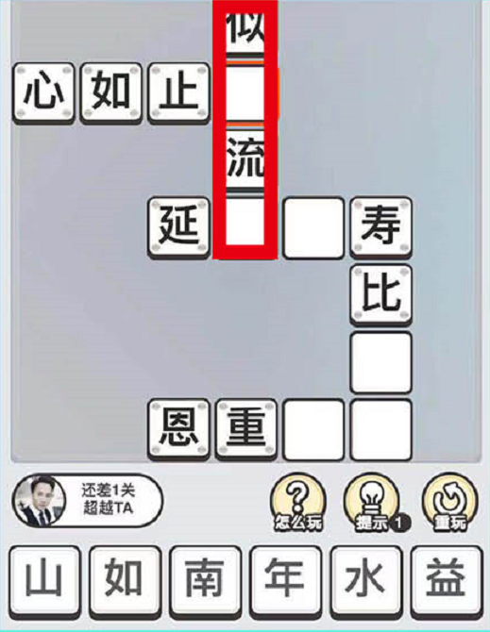

 |  |  |  |  | 对战页面
 |  |  |  |  |  |  |  |  |  |  |  |  |  | 单人玩法-基础玩法，玩法1

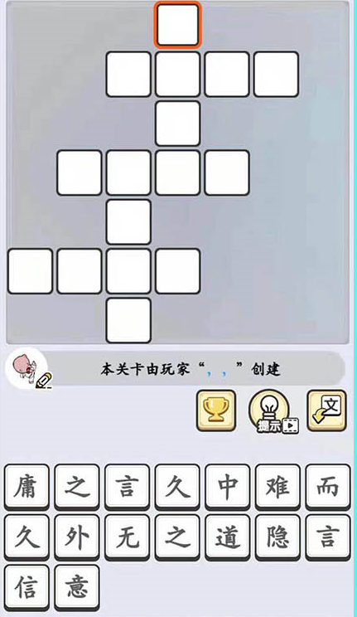
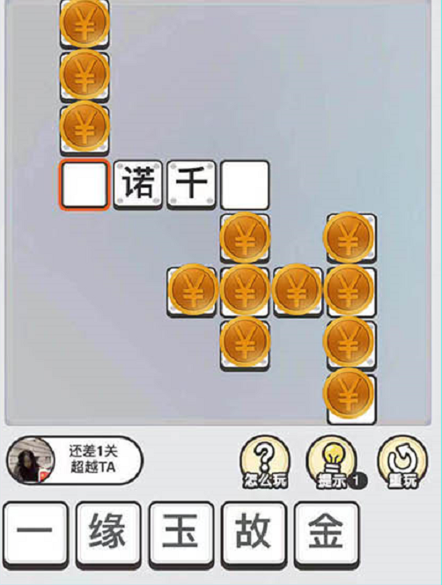

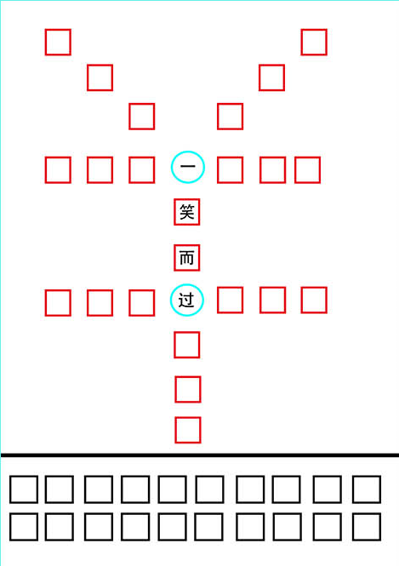

 |  |  |  |  | 单人玩法-玩法2 |  |  |  |  |  |  | 单人玩法-玩法3 |  |  |  |  |  | 单人玩法-玩法4
 |  |  |  |  | 铜币需要换成其他遮挡物

任务1
已完成
待领取
未完成
任务2
任务3
免费铜币
X
广告
任务1
已完成
待领取
未完成
任务2
任务3
免费体力
X
广告
 |  |  |  | 设计——有
 |  |  |  |  |  |  |  |  |  |  |  | 设计——有 |  |  |  |  |  |  | 设计——有

 |  |  |  |  | 排行榜
 |  |  |  |  |  |  |  |  |  |  |  | 免费体力 |  |  |  |  |  |  | 免费铜币

排行榜
本局排名XX，获得/扣除了XX积分，获得/扣除了xx铜币
好友
加为好友
1
好友
加为好友
2
好友
加为好友
3
再来一局
首页
X
排行榜
首页
下一关
XX关
获得了XX积分
当前XX积分
 |  |  |  |  |  |  |  |  |  |  |  |  |  |  |  |  | 设计——有
 |  |  |  | 设计——有 |  |  |  |  |  | 设计——有
 |  |  |  |  |  |  |  |  |  | 单人结算页面 |  |  |  |  |  |  | 多人结算页面
 |  |  |  | 抽奖页面

美术
美术风格需要仙侠，或者武侠风格

 |  | 加载页面
 |  | 上方显示宠物或人物即可
 |  | 稍下部分显示加载条

邮箱
客服

 |  |  |  | 开始页面
 |  |  |  | 铜币和体力结余后方需要显示+号
 |  |  |  | 【臭美】按钮修改成【裳帛轩】
 |  |  |  | 邮箱中有未读消息时需要有红点或者闪烁效果提示玩家

广告

好友
基本信息
我的装备
最佳成绩：XXX
体力：XXX
铜币：XXX
昵称
性别
广告
X
海报
X
广告
宠物
服装
服装
服装
服装
服装
服装
好友
基本信息
我的装备
好友
X
广告
好友
在线
离线
好友
基本信息
我的装备

 | 个人信息页面-基本信息 |  |  |  | 个人信息页面-我的装备页面 |  |  |  |  | 个人信息页面-好友
 | 显示三个标签页 |  |  |  | 显示玩家获得的服装和宠物 |  |  |  |  | 显示玩家的游戏好友
 |  |  |  |  | 物品显示图片即可 |  |  |  |  | 需要显示玩家是否在线

首页
6人房间
世界匹配
好友匹配
华山论剑
6人房间
4人房间
8人房间
首页

 |  | 裳帛轩
 |  | 画面分布如图
 |  | 页面中间显示人物和宠物
 |  | 点击服装或宠物显示下拉条，显所有服装或者宠物

取消
匹配不到人？匹配世界玩家试试
世界玩家
取消

 |  |  |  |  |  |  |  |  | 匹配页面-好友
 |  |  |  |  |  |  |  |  | 空置好友位置显示邀请好友按钮，点击可以跳转分享给好友
 |  |  | 匹配页面-世界
 |  |  | 玩家排列可以稍微圆一些，去掉中间的VS
 |  |  | 未进入的玩家未知转圈显示类似刷新的UI表现

聊天
聊天消息
聊天消息
聊天消息
聊天消息
复活

 |  |  | 对战页面
 |  |  |  |  |  |  |  | 单人玩法-基础玩法，玩法1

 |  |  | 单人玩法-玩法2 |  |  |  | 单人玩法-玩法3 |  |  |  | 单人玩法-玩法4
 |  |  | 铜币需要换成其他遮挡物

任务1
已完成
待领取
未完成
任务2
任务3
免费铜币
X
广告
任务1
已完成
待领取
未完成
任务2
任务3
免费体力
X
广告

 |  |  | 排行榜
 |  |  |  |  |  |  | 免费体力 |  |  |  |  | 免费铜币

排行榜
本局排名XX，获得/扣除了XX积分，获得/扣除了xx铜币
好友
加为好友
1
好友
加为好友
2
好友
加为好友
3
再来一局
首页
X
排行榜
首页
下一关
XX关
获得了XX积分
当前XX积分

 |  |  |  |  |  | 单人结算页面 |  |  |  | 多人结算页面
 |  | 抽奖页面

